页面跳转图 - 页面跳转图
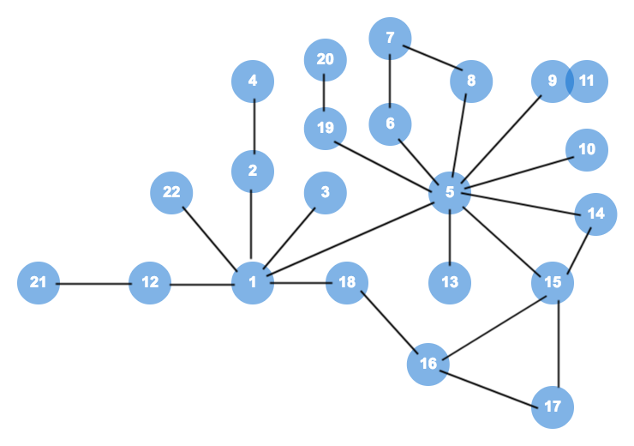
页面跳转图
每一个圆点代表一个页面，边代表页面到页面可达（分：有条件可达，无条件可达）

